TAV 1.8 a
1.8 COMPOSIZIONE DEI CONSIGLI DI CIRCOSCRIZIONE ELETTI L' 11 GIUGNO 2017 |  |  |  | Torna all'indice
I CIRCOSCRIZIONE |  | II CIRCOSCRIZIONE
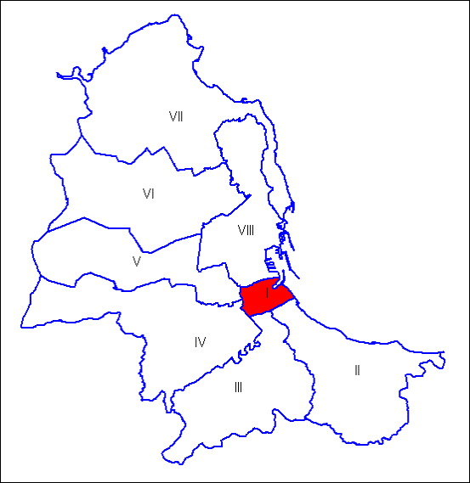 |  | 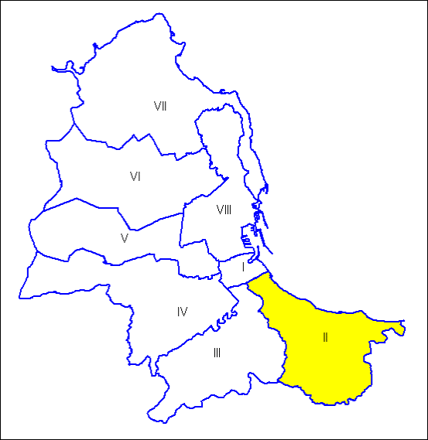
Consiglio di Circoscrizione |  | Consiglio di Circoscrizione
MOV.139 | CASTIGLIA Massimo (Presidente) | UNITI PER PALERMO | GRECO Mario (Presidente)
UNITI PER PALERMO |  | MOSAICO PALERMO
PALERMO 2022 |  | MOV.139
MOSAICO PALERMO |  | DEMOCRATICI E POPOLARI
IL MIO QUARTIERE |  | PER IL MIO QUARTIERE
ALLEANZA PER PALERMO |  | SINISTRA COMUNE
SINISTRA COMUNE |  | PALERMO 2022
DEMOCRATICI E POPOLARI |  | ALLEANZA PER PALERMO
DEMOCRATICI E POPOLARI | IMPERIALE Salvatore | AL CENTRO-FORZA PALERMO-PALERMO AL CENTRO | SERIO Paolo
MOV.139 |  | CITTA' NUOVA
SINISTRA COMUNE |  | CORAGGIOSI PALERMO
ALLEANZA PER PALERMO |  | PER PALERMO CON FABRIZIO
UNITI PER PALERMO |  | PALERMO PRIMA DI TUTTO
IL MIO QUARTIERE |  | PALERMO UNIONE DI CENTRO-LIBERALI-POPOLARI
MOSAICO PALERMO |  | CANTIERE POPOLARE
PALERMO 2022 |  | FORZA ITALIA PALERMO
MOV.139 | NICOLAO Antonio | PER PALERMO CON FABRIZIO | CARDELLA Francesco
PER PALERMO CON FABRIZIO | PITARRESI Maria | ALLEANZA PER PALERMO | GUARESI Giuseppe
CANTIERE POPOLARE | RANDAZZO Giuseppe | FORZA ITALIA | MARCHESE Eugenio
UNITI PER PALERMO | SORCI Salvatore | CANTIERE POPOLARE | PIAZZESE Giuseppe
PALERMO PRIMA DI TUTTO | TRAMUTO Francesco | DEMOCRATICI E POLARI | SAVOCA Salvatore
I CORAGGIOSI | VALENTI Antonino | PER IL MIO QUARTIERE | SCARLATTA Francesco
SINISTRA COMUNE | VENTURELLA Tiziana | MOV. 5 STELLE | TUSA Pasquale
PALERMO 2022 | VETRANO Francesca | UNITI PER PALERMO | VISCUSO Giacomo

Fonte: Sito Istituzionale del Comune di Palermo

TAV 1.8 b
1.8 COMPOSIZIONE DEI CONSIGLI DI CIRCOSCRIZIONE ELETTI L' 11 GIUGNO 2017 |  |  |  | Torna all'indice
III CIRCOSCRIZIONE |  | IV CIRCOSCRIZIONE
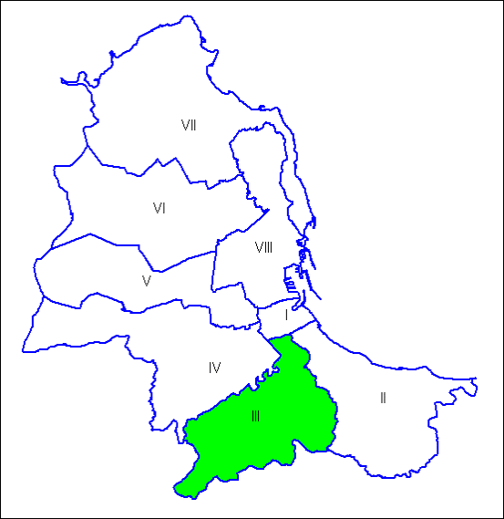 |  | 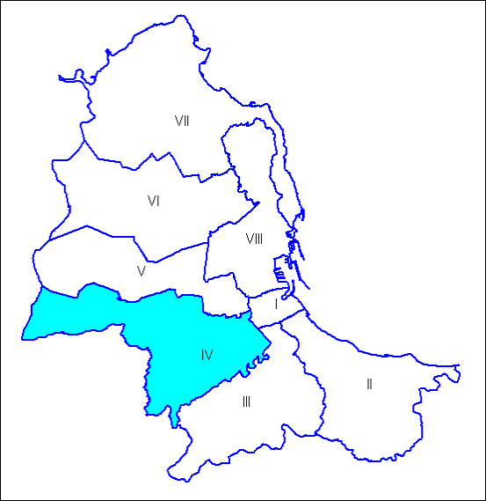
Consiglio di Circoscrizione |  | Consiglio di Circoscrizione
MOV.139 | SANTANGELO Antonino (Presidente) | SINISTRA COMUNE | MONCADA Silvio (Presidente)
UNITI PER PALERMO |  | MOV.139
SINISTRA COMUNE |  | PALERMO 2022
PALERMO 2022 |  | MONCADA IV CIRC
MOSAICO PALERMO |  | DEMOCRATICI E POPOLARI
ALLEANZA PER PALERMO |  | ALLEANZA PER PALERMO
DEMOCRATICI E POPOLARI |  | UNITI PER PALERMO
PATTO PER LA III CIRC. |  | MOSAICO PALERMO
 |  | COMITATI CIVICI
CORAGGIOSI PALERMO | GULEMI Andrea | PALERMO PRIMA DI TUTTO | TUZZOLINO Antonino(1)
PER PALERMO CON FABRIZIO |  | UNIONE DI CENTRO-LIBERALI-POPOLARI
FORZA ITALIA PALERMO |  | AL CENTRO-FORZA PALERMO-PALERMO AL CENTRO
PALERMO PRIMA DI TUTTO |  | CITTA' NUOVA
PALERMO UNIONE DI CENTRO-LIBERALI-POPOLARI |  | CORAGGIOSI PALERMO
AL CENTRO |  | IL CORAGGIO DELLE IDEE
CITTA' NUOVA |  | SD SICILIA DEMOCRATICA
CANTIERE POPOLARE |  | FORZA ITALIA PALERMO
SD FERRANDELLI SICILIA DEMOCRATICA |  | PER PALERMO CON FABRIZIO
 |  | CANTIERE POPOLARE
MOV. 5 STELLE | BRUSCHETTA Saverio(1) | ALLEANZA PER PALERMO | BUCCOLA Dario(2)
PER PALERMO CON FABRIZIO | CALASCIBETTA Anna(2) | MOV.139 | BUONPASSO Pietro(2)
 | PRESTER Antonino(3) | MOV. 5 STELLE | DENTICI Mirko(2)
DEMOCRATICI E POPOLARI | ILARDI Alfredo | FORZA ITALIA PALERMO | DI VINCENTI Giuseppe(2)
 | RAPPA Giovanna | DEMOCRATICI E POPOLARI | LUPO Salvatore
MOV.139 | QUARTARARO Giuseppe(3) | PER PALERMO CON FABRIZIO | RUGGIERO Guglielmo(3)
UNITI PER PALERMO | TARANTINO Salvatore(3) | PALERMO 2022 | SCHIERA Alessandro(2)
CANTIERE POPOLARE | TERRANOVA Francesco | CORAGGIOSI PALERMO | SINOPOLI Vittorio

(1) Dal 12/09/2017 aderisce al "Gruppo Misto"; |  | (1) Dal 31/07/2017 aderisce al gruppo "I Coraggiosi"
(2) Dal 23/08/2017 al 16/11/2017 aderisce al "Gruppo Misto". Cessata dalla carica in data 17/11/2017; |  | (2) Dal 31/07/2017 aderisce al "Gruppo Misto";
(3) Dal 23/08/2017 aderisce al "Gruppo Misto". |  | (3) Dal 22/07/2017 aderisce al "Gruppo Misto".

Fonte: Sito Istituzionale del Comune di Palermo

TAV 1.8 c
1.8 COMPOSIZIONE DEI CONSIGLI DI CIRCOSCRIZIONE ELETTI L' 11 GIUGNO 2017 |  |  |  | Torna all'indice
V CIRCOSCRIZIONE |  | VI CIRCOSCRIZIONE
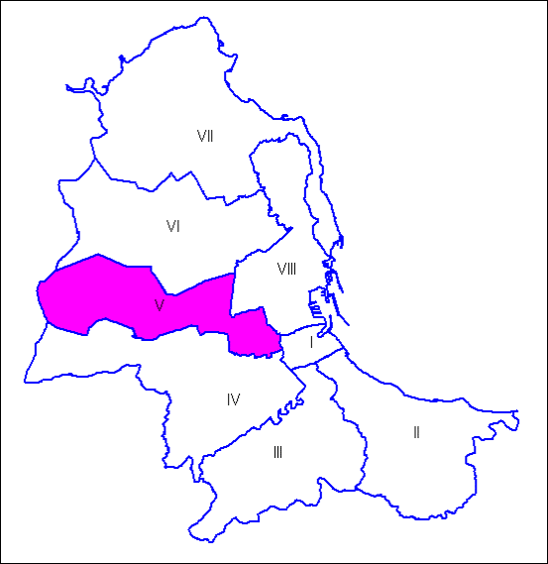 |  | 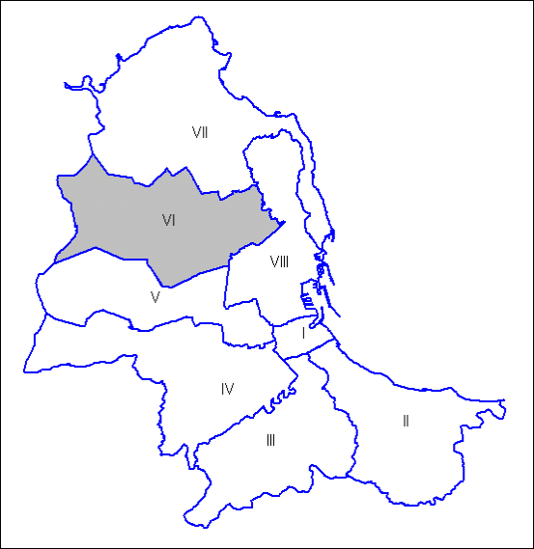
Consiglio di Circoscrizione |  | Consiglio di Circoscrizione
ALLEANZA PER PALERMO | TERESI Fabio (Presidente)(1) | COMITATI CIVICI | MARAVENTANO Michele (Presidente)
DEMOCRATICI E POPOLARI |  | DEMOCRATICI E POPOLARI
MOSAICO PALERMO |  | MOSAICO PALERMO
COMITATI CIVICI |  | MOV.139
MOV.139 |  | PALERMO 2022
PALERMO 2022 |  | UNITI PER PALERMO
PATTO PER LA V CIRC. |  | ALLEANZA PER PALERMO
UNITI PER PALERMO |  | SINISTRA COMUNE
PRESIDENTE ANDREA AIELLO | AIELLO Andrea(2) | PER PALERMO CON FABRIZIO | VALENTI Giuseppe
CITTA' NUOVA |  | CITTA' NUOVA
PALERMO PRIMA DI TUTTO |  | CORAGGIOSI PALERMO
UNITI PER LA V |  | FORZA ITALIA PALERMO
P.D.A. |  | AL CENTRO
PER PALERMO CON FABRIZIO |  | PALERMO PRIMA DI TUTTO
CRESCERE INSIEME |  | PALERMO UNIONE DI CENTRO-LIBERALI-POPOLARI
FABRIZIO FERRANDELLI PER AIELLO |  | SD FERRANDELLI SICILIA DEMOCRATICA
FORZA PALERMO |  | CANTIERE POPOLARE
DEMOCRATICI E POPOLARI | ALTADONNA Salvatore(1) | FORZA ITALIA | ARESU Umberto
UNITI PER PALERMO | CAVALIERE Giuseppa(3) | DEMOCRATICI E POPOLARI | CANNELLA Michele Manfredi
MOV. 5 STELLE | DI GESU' Simona(4) | PALERMO 2022 | LI MULI Roberto
FORZA ITALIA | FIGUCCIA Marco(2) | CORAGGIOSI PALERMO | NONA Antonio
 | LO SARDO Fortunato Umberto(5) | COMITATI CIVICI | PERNICE Fabio
FABRIZIO FERRANDELLI PER AIELLO | LUCIDO Roberto(6) | PER PALERMO CON FABRIZIO | SIINO Alfredo
PALERMO 2022 | PALAZZO Daniele(3) | SINISTRA COMUNE | SUSINNO Sergio
PER PALERMO CON FABRIZIO | STABILE Francesco(2) | MOV. 5 STELLE | TUMBARELLO Daniela

(1)Dal 23/11/2017 aderisce al gruppo "Patto per la V°"
(2)Dal 22/09/2017 aderisce al gruppo "Per la V°"
(3)Dal 22/09/2017 aderisce al gruppo "Insieme per la V°"
(4)Dal 22/09/2017 aderisce al "Gruppo Misto"
(5)Dal 10/11/2017 aderisce al gruppo "Forza Italia per la V°"
(6)Dal 09/11/2017 aderisce al gruppo "Forza Italia per la V°"

Fonte: Sito Istituzionale del Comune di Palermo

TAV 1.8 d
1.8 COMPOSIZIONE DEI CONSIGLI DI CIRCOSCRIZIONE ELETTI L' 11 GIUGNO 2017 |  |  |  | Torna all'indice
VII CIRCOSCRIZIONE |  | VIII CIRCOSCRIZIONE
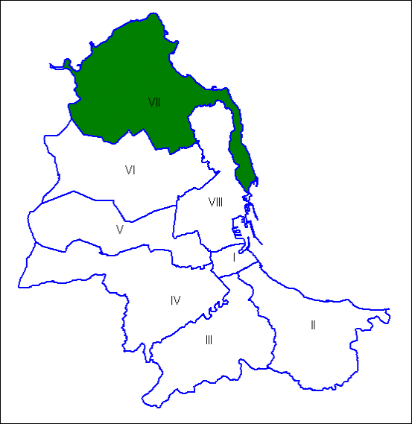 |  | 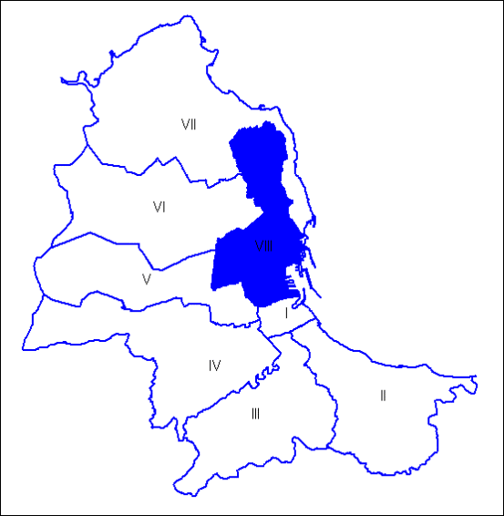
Consiglio di Circoscrizione |  | Consiglio di Circoscrizione
COMITATI CIVICI | FIORE Giuseppe (Presidente) | MOV.139 | FRASCA POLARA Marco (Presidente)
ALLEANZA PER PALERMO |  | MOSAICO PALERMO
PALERMO 2022 |  | SINISTRA COMUNE
IL MIO QUARTIERE |  | UNITI PER PALERMO
MOV.139 |  | ALLEANZA PER PALERMO
DEMOCRATICI E POPOLARI |  | COMITATI CIVICI
SINISTRA COMUNE |  | PALERMO 2022
UNITI PER PALERMO |  | FACCIAMO SQUADRA PER L'VIII CIRC.
 |  | DEMOCRATICI E POPOLARI
AL CENTRO | GOTTUSO Pietro(1) | IL CORAGGIO DELLE IDEE | FORZINETTI Giuliano
FORZA PALERMO |  | G.D.C GIOVANI DI CENTRO
PALERMO AL CENTRO |  | FORZA ITALIA PALERMO
CORAGGIOSI PALERMO |  | SD SICILIA DEMOCRATICA
PALERMO UNIONE DI CENTRO-LIBERALI-POPOLARI |  | CANTIERE POPOLARE
PALERMO PRIMA DI TUTTO |  | PER PALERMO CON FABRIZIO
FORZA ITALIA PALERMO |  | CORAGGIOSI PALERMO
CANTIERE POPOLARE |  | FORZINETTI PRESIDENTE
PER PALERMO CON FABRIZIO |  | PALERMO UNIONE DI CENTRO-LIBERALI-POPOLARI
 |  | PALERMO PRIMA DI TUTTO
 |  | CITTA' NUOVA
 |  | AL CENTRO
CORAGGIOSI PALERMO | MEGNA Rossella(2) | MOV. 5 STELLE | AMORE Alessandro
MOV.139 | ARMETTA Daniele | PALERMO 2022 | D'ALIA Marta
FORZA ITALIA | COSTANTINO Fabio |  | SCHEMBRI Francesco
 | PUMA Natale | MOV.139 | DI NAPOLI Michelangelo
UNITI PER PALERMO | CUSIMANO Ferdinando(3) | PER PALERMO CON FABRIZIO | GALLE' Maria(1)
MOV. 5 STELLE | GALIOTO Giovanni(4) | SINISTRA COMUNE | GOVERNALE Edoardo
DEMOCRATICI E POPOLARI | SANDOVALLI Vincenzo | DEMOCRATICI E POPOLARI | LONGO Marcello
IL MIO QUARTIERE | SCAFFIDI Alessandro(3) | FORZA ITALIA | PALUMBO Salvatore
 |  | CORAGGIOSI PALERMO | ROMANO Lorenzo

(1)Dall' 08/08/2017 aderisce al gruppo "Forza Italia" |  | (1) Cessata dalla carica in data 17/11/2017.
(2)Dal 10/08/2017 aderisce al " Gruppo Misto"
(3)Dal 01/08/2017 aderisce al gruppo "Sicilia Futura"
(4)Dal 04/08/2017 aderisce al "Gruppo Misto"

Fonte: Sito Istituzionale del Comune di Palermo

